关系图
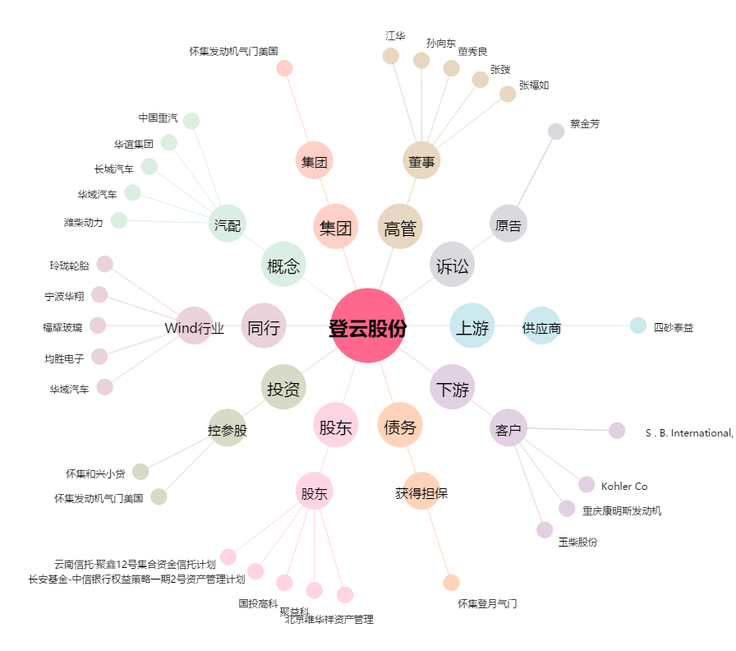
登云股份[002715.SZ] - 关系概览图

